和文
No.7 |  |  | NetCommons3プラグイン開発における 機能提案及び、評価 |  |  | 主任教授 | 担当教授
 |  | テ－マ

 |  |  |  | 最終報告会
２０１４年度研究科生 |  |  |  |  | 内容梗概
 |  |  |  | 中間報告会

研究科生 | 事業所名･所属 |  | （情公共）（消防セ１）
 | 氏 名 |  | 第54期 情報工学科 外田浩太朗
大 学 | 所 属 |  | 国立情報学研究所 社会共有知研究センター
 | 指導教授 |  | 新井紀子 教授
内 容 梗 概
１．研究の目的
一年間を通し、NetCommons3(以下、NC3)のプラグイン開発者としてプロジェクトに参画し、iframeプラグ
インの開発を担当している。ユーザがデータを閲覧/編集/削除/登録をする画面（以下、フォーム）を開発
者の中で先行して開発していたため、その機能をプロトタイプとして実装し、提案する機会を得た。
提案に先立ち、エントリーフォーム最適化（以下、EFO）の観点からNC2の画面を見直し、ユーザ目線で入
力がしやすい/エラー内容が把握しやすい等、一般的に『使用性』と総称される分野での改善を図り、機能
を実装し、その評価を行った。
２．研究内容
EFOの観点から13の検討項目を挙げ、これを以下の3点に分類した。
①表示・入力方法最適化 ②リアルタイムバリデーション ③サブミットロック
①～③を実現するために、AngularJSの双方向データバインディングをメインに調査した。
表1. EFO検討項目
その後、iframeプラグイン自体の機能（機能要件）の実装と合わせ、HTML5/AngularJS/Bootstrapを使用し、
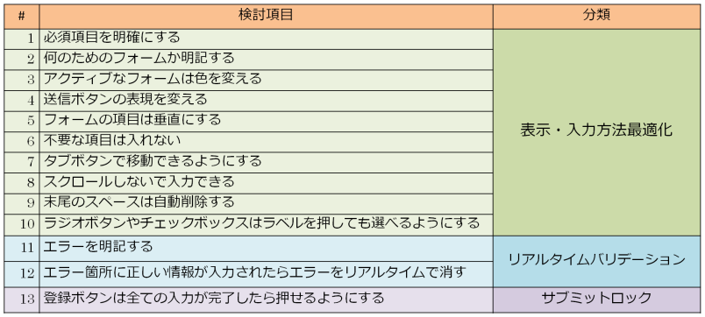
①～③をフォームに実装した。
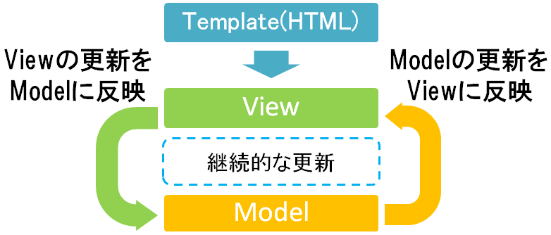

図1.双方向データバインディング概念図

３．研究結果
使用性の定量的な評価は、アンケート調査やアクセスログ解析が一般的だが、リリース前の現段階で、
このような定量的な評価は困難であった。そのため、各検討項目(13項目)を満たす実装が出来たかどうかを
評価項目とした。その結果、全ての検討項目を実現できた。
この結果得られた機能は、開発者間で共有し、一部機能はNC3の仕様として含まれている。
４．今後の課題
①iframeプラグインにおけるスクロールバーのWebブラウザ依存問題の調査
→Firefox以外のWebブラウザ＋HTML5で発生するiframeタグのscrolling属性の不具合を調査する。
②お知らせプラグインの仕様変更に伴うiframeプラグインの改修
→バリデーション実装箇所の変更、MVCの構成変更等の仕様変更に対応する。
③掲示板プラグインの開発
→12月より着手。画面遷移図/ER図/先行実装作業中している。
→iframeプラグイン同様、EFOを考慮した開発を実施する。

